CASO DE USO
 | FORMATO DE CASOS DE PRUEBAS
 | CO14
 | CASO DE USO | Listar pedidos
 | PRUEBA | validar la lista de pedidos
 | DESCRIPCIÓN | verificar si el sistema permite listar los pedidos
 | CONDICIONES DE EJECUCIÓN | el usuario debe estar logueado
 | MÓDULO | proyectos

# | ENTRADA | RESULTADO ESPERADO | EVALUACIÓN DE LA PRUEBA | OBSERVACIONES
1 | Ingresar al boton llamado lista de pedidos | Lista de pedidos registrados en la base de datos | Aprobado | 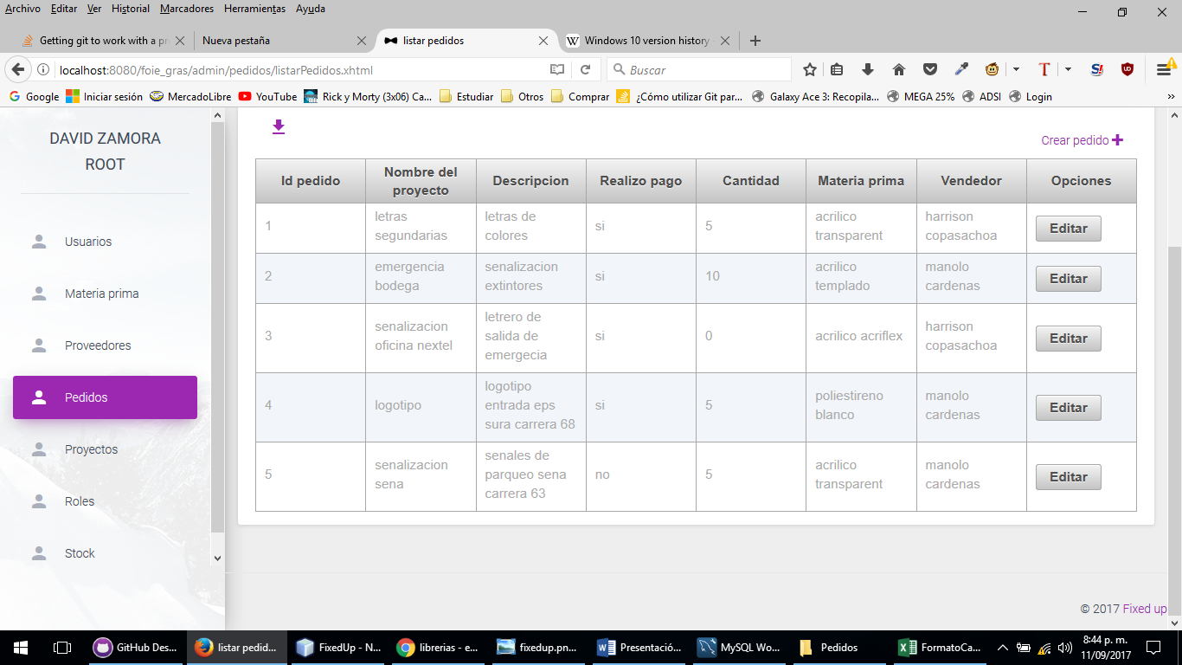
2 | Ingresar al boton llamado lista de pedidos | Los pedidos no se muestran en la vista, por favor contacte con el administrador de este sitio

